Додаток №1_Цінова
 |  |  |  |  | Додаток №1 до Запиту_№2539KR
 | Форма цінової пропозиції

(Назва Учасника), надає свою пропозицію щодо участі у конкурсі на місцеву закупівлю обладнання для конференц залу.
Відомості про підприємство |  |  |  | Повне найменування учасника – суб’єкта господарювання
 |  |  |  | Ідентифікаційний код за ЄДРПОУ або реєстраційний номер облікової картки платника податків
 |  |  |  | Реквізити (адреса - юридична та фактична, телефон, факс, телефон для контактів, e-mail, розрахунковий рахунок)
Відомості про особу (осіб), які уповноважені представляти інтереси Учасника |  |  |  | (Прізвище, ім’я, по батькові, посада, контактний телефон).

№ з/п | Запит** |  | Пропозиція Учасника |  | ОВ | Кількість | Ціна, за одиницю, (з урахуванням всіх податків і зборів) * | Вартість, грн., (з урахуванням всіх податків і зборів) *
 | Найменування | Технічні характеристики та опис | Найменування, модель (торгова марка), тенічні характеристики, країна-виробник. | Візуалізація
1 | 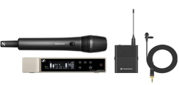 Радіосистема Sennheiser EW-D ME2/835-S SET (Q1-6) (508770) | Вид Радіосистеми У комплект Передавачі Приймачі Тип мікрофона Ручні Тип конструкції динамічні/конденсаторні Призначення Вокальні Спрямованість Кардіоїдні Тип сигналу Цифровий Вага 120 г Додаткові характеристики РЧ-діапазон (низ), МГц: 470.2 РЧ-діапазон (верх), МГц: 526 Діапазон відтворюваних частот (низ), Гц: 20 Діапазон відтворюваних частот (верх), Гц: 20000 Смуга пропускання, МГц: 56 Комплектація Цифровий бездротовий приймач Sennheiser EW-D EM (у корпусі завширшки у половину стандартної 19-дюймової рекової стійки); Цифровий бездротовий ручний передавач Sennheiser EW-D SKM; Мікрофонний капсуль Sennheiser MMD 835; Цифровий бездротовий поясний передавач Sennheiser EW-D SK; Петельний мікрофон Sennheiser ME2 з кліпсою; 2 стрижневі антени; Тримач-кліпса MZQ 1 для мікрофона; Мережевий блок живлення NT 12-5 CW (з набором вилок); Комплект кріплень для встановлення приймача системи у стандартну рекову стійку 19"; 4 батареї формату AA; Короткий посібник користувача зі швидкого під'єднання системи; Короткий посібник користувача з безпечної експлуатації системи. Розміри 40 x 200 мм |  |  | шт | 2 |  | 0.00

2 | 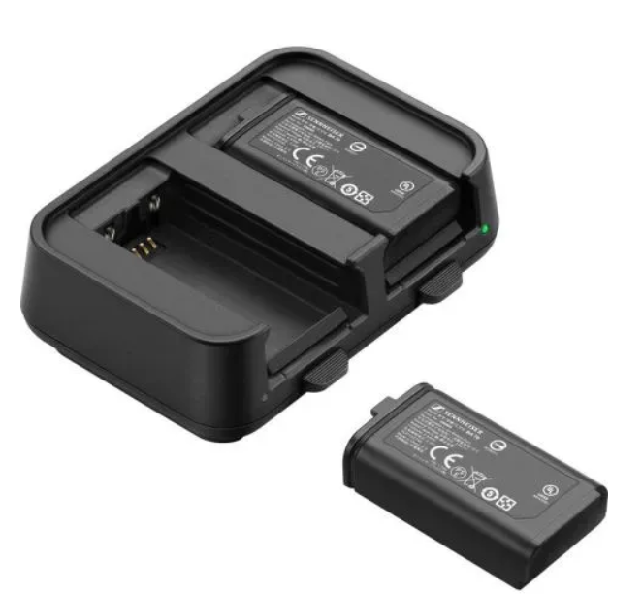 Комплект зарядна станція і 2 акумулятори Sennheiser EW-D CHARGING SET | Комплект для заряджання двох бездротових передавачів EW-D. 2 акумуляторні батареї BA 70 для роботи з ручними й поясними передавачами EW-D. Зарядна станція L 70 USB. Особливості Час повного заряджання 2 акумуляторів майже 3 години Літій-іонний акумулятор забезпечує до 12 годин роботи Зарядна станція L 70 USB у компактному форм-факторі Живлення через роз'єм USB-C Номінальна ємність: 1720 мА·год Номінальна напруга: 3.8 В Напруга заряджання макс.: 4.35 В Час заряджання: майже 3 години за кімнатної температури Розміри: 54 x 30 x 15 мм Вага: 33 г |  |  | шт | 3 |  | 0.00
3 | 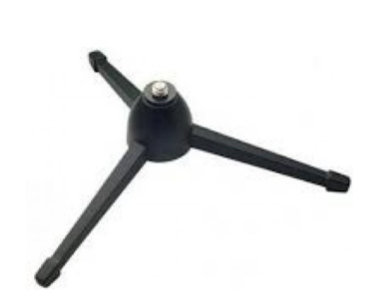 Настільний штатив Konig & Meyer 23105-300-55 | Вид Мікрофонні стійки Розміри Висота: 70 мм Вага: 0.068 кг Додаткові характеристики Різьбове з'єднання: 1/4" або 3/8" Колір Чорний Країна реєстрації бренду Німеччина |  |  | шт | 2 |  | 0.00
4 | 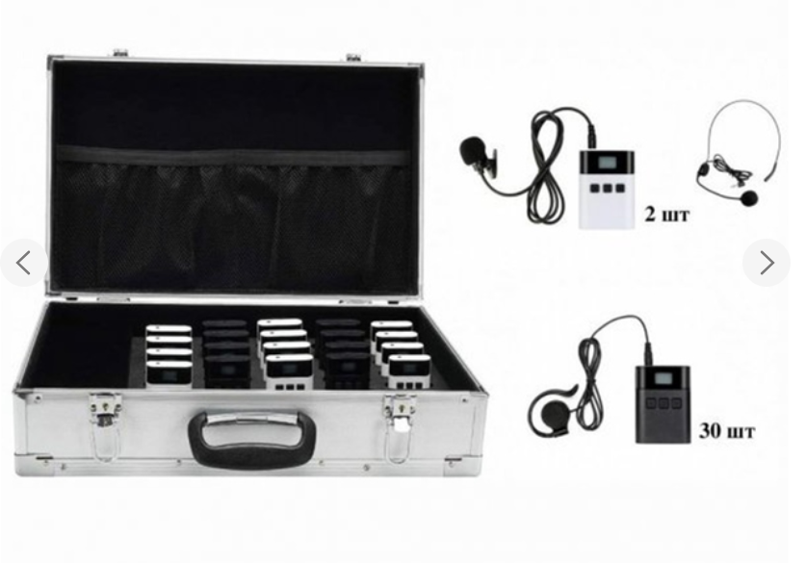 Радіосистема TGD-KIT2T30R | КОМПЛЕКТАЦІЯ: Передавач DV audio TGD-1T - 2 шт.; Приймач DV audio TGD-1R - 30 шт.; Зарядний пристрій DV audio TGD-BOX charger 32 - 1шт. ХАРАКТЕРИСТИКИ ПЕРЕДАЧА DV audio TGD-1T: Діапазон частот: 2400-2480MHz; Кількість каналів: 36; Вихідна потужність: 10 мВт; Живлення: Вбудований акумулятор 1500mAh; Час роботи: Близько 12 години; Час зарядки: 3:00; Напруга зарядки: 5В; Робоча відстань: До 150 метрів (відкрите повітря); Розмір: 53,5 х 19,2 х 74,2 мм; Вага: 70 г; ХАРАКТЕРИСТИКИ ПРИЄМНИКА DV audio TGD-1R: Діапазон частот: 2400-2480MHz; Кількість каналів: 36; Вихідна потужність: 10 мВт; Живлення: Вбудований акумулятор 1500mAh; Час роботи: Близько 12 години; Час зарядки: 3:00; Напруга зарядки: 5В; Робоча відстань: До 150 метрів (відкрите повітря); Розмір: 53,5 х 19,2 х 74,2 мм; Вага: 70 г; Характеристики зарядного пристрою DV audio TGD-BOX charger 32: Вхід: AC110-230, 50/60 Гц; Вихід: DC 5, 16 А; Розмір: 484 x 305 x 133 мм; Вага: 3,6 кг. |  |  | шт | 1 |  | 0.00
5 | 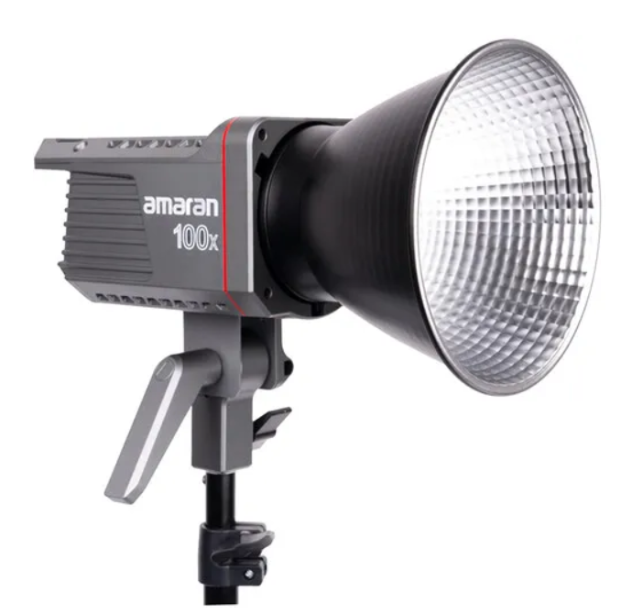 Світло Aputure Amaran 100x Bi-Color Point Source LED | Температура кольорів: від 2700K до 6500K. – Індекс кольору ≥95. – Рівень освітленості при 2700K: до 22500 люкс на 1 м; при 6500K: до 31100 люкс на 1 м. – Регулює яскравість від 0 до 100%. – 9 вбудованих ефектів. – Дистанційне керування через додаток Sidus Link. – Універсальне кріплення Bowens для монтажу аксесуарів. – Активне охолодження. – Живлення: від адаптера змінного струму через роз’єм DC 48 Ст. |  |  | шт | 2 |  | 0.00
6 | 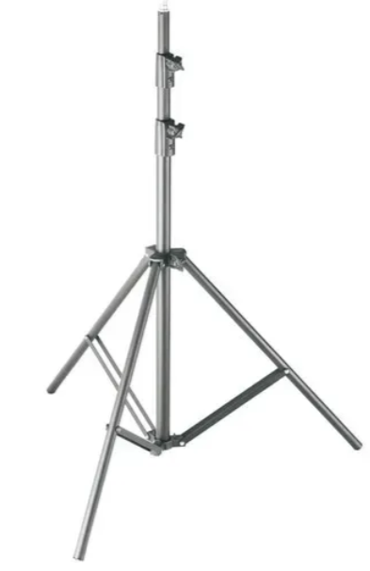 Стійка на пневмоподушке Godox 260см (260T) | Студійна стійка Godox 260T на пневмоподушці (260 см) (260T) Освітлювальна стійка Godox 260T з повітряною амортизацією регулюється за висотою до 2,6 м і складається до 1 м для зручного зберігання і транспортування. Вона обладнана системою повітряної амортизації, яка захищає обладнання від ударів. Конструкція стійки містить три секції та виготовлена з заліза й алюмінію. Підіймається до висоти 2.6 метра Складається до 1 метра Дизайн із повітряною подушкою Залізна й алюмінієва конструкція Кількість секцій 3 Максимальна робоча висота 2,6 м Мінімальна робоча висота 1 м Довжина в закритому вигляд 1 м Форма ноги Кругла На повітряній подушці Так Знімна база Немає Колір Чорний Вага 2 кг |  |  | шт | 2 |  | 0.00
7 | 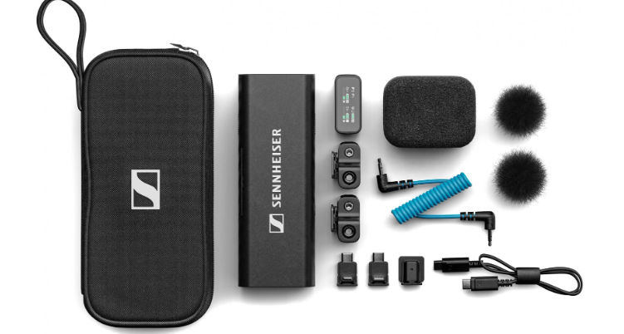 Радіосистема Sennheiser Profile Wireless 2-channel Set | Радіосистема з функцією резервного запису та зарядною панеллю, яка також може використовуватися як ручний або настільний мікрофон. Кожен із петличних мікрофонів має 16 Гб внутрішньої пам'яті (досить десь на 30 годин аудіо) та функцію початку та припинення запису кнопкою або дистанційно. Частота 2.4ГГц |  |  | шт | 1 |  | 0.00
8 | 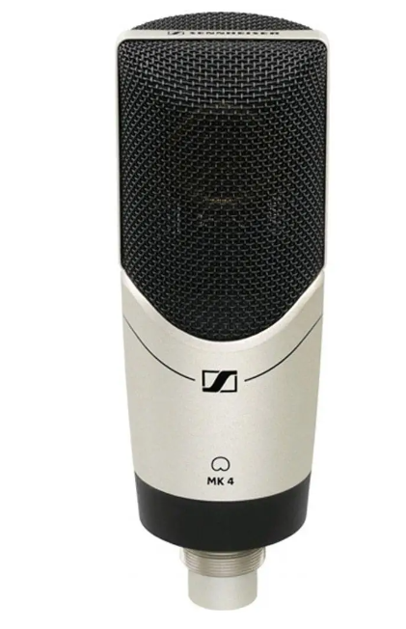 Мікрофон Sennheiser MK 4 | Призначення Студійні Роз'єми XLR Тип Конденсаторні Спрямування Кардіоїдні Вага 485 г Діапазон частот 20 - 20000 Гц Розміри 57 x 165 мм Спротив 50 Ом Комплектація Мікрофон МК 4 Тримач Чохол |  |  | шт | 1 |  | 0.00
9 | 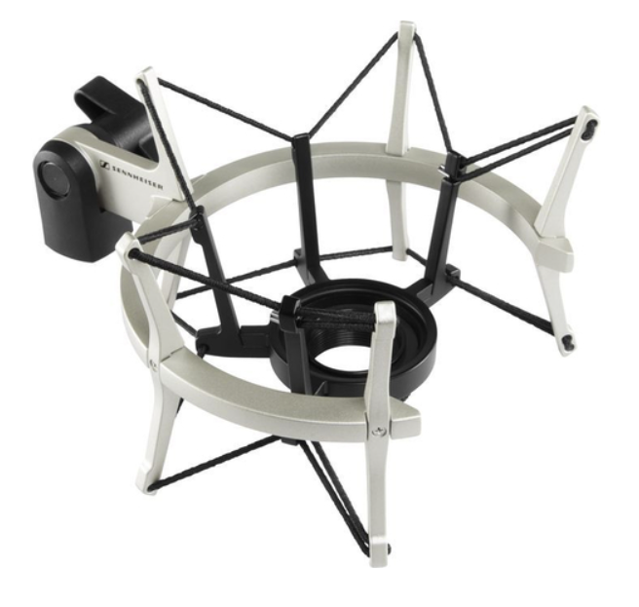 Еластичний підвіс для мікрофона Sennheiser MKS 4 | "Sennheiser MKS 4 – антивібраційне кріплення, розроблене для використання з конденсаторним мікрофоном Sennheiser MK4. Захищає від шуму, викликаного вібрацією та ударами, а відкрите кільце дозволяє розташувати мікрофон близько до джерела звуку. Технічні характеристики: Тип: антивібраційне кріплення для мікрофону Колір: нікелевий Розміри: 173 x 103 x 153 мм Вага: 0,49 кг" |  |  | шт | 1 |  | 0.00
10 | 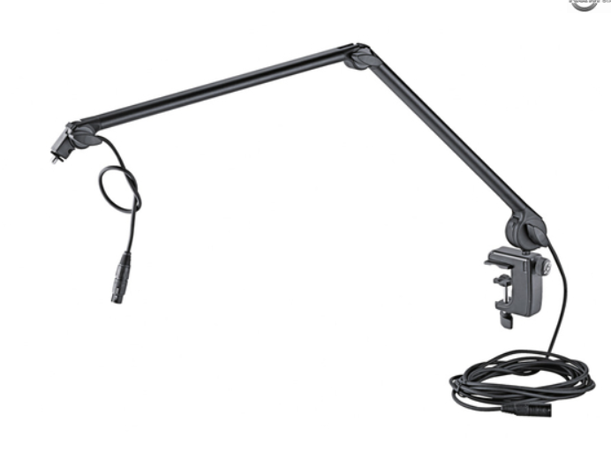 Пантограф для микрофона Konig & Meyer 23860-321-55 | "Технічні характеристики: Діапазон затиску: від 10 до 51 мм / від 15 до 51 мм Підключення: 3-контактний XLR-кабель 6 м Довжина: від 460 до 960 мм. Матеріал: алюміній, сталь Макс. вантажопідйомність: 1,5 кг Різьбовий з'єднувач: 3/8"" та 5/8"" Тип: чорний Вага: 1,232 кг" |  |  | шт | 1 |  | 0.00
11 | 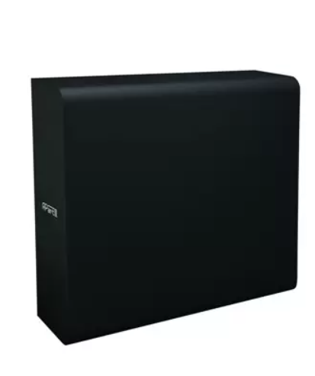 BIAMP SUBLIME-BL ультратонкий,пасивний, низькочастотний сабвуфер. | Пасивний сабвуфер 6.5 "; Номінальна потужність: 2х80Вт- 8 Ом; Частотний діапазон: 50 Гц - 200 Гц; Опір: 8 Ом Max.SPL: 107 дБ; Розміри (HхWхD): 420 mm x 470 mm x 120 mm; Колір чорний Вага: 8 кг Подробнее: https://artaudio.com.ua/ua/golovna/sabvufery/instalyatsionnyj-sabvufer-apart-sublime-bl?05460dcb8b1a1dee2ddfe249e5be3224=v4lopkfn6hrqsh0mcsf3hsjej2&85bc5deb24d5f919290a656430daf560=ru-RU |  |  | шт | 2 |  | 0.00
12 | Підсилювач потужності VX300 SE MkII | Характеристики: номінальний опір навантаження - 8 Ом; вихідна потужність - 2х 150 Вт (канал, 8 Ом) 260 Вт (міст, 16 Ом); діапазон частот - 20 Гц - 20 кГц (±0.2 дБ, 150 Вт, 8 Ом); 10 Гц - 60 кГц (±1 дБ, 1 Вт, 8 Ом); загальні гармонічні спотворення - 0.003% (1 кГц, 8 Ом) 0.02% (20 Гц - 20 кГц, 8 Ом); швидкість наростання вихідної напруги - 40 В/мкс (канал); коефіцієнт демпфування - 300 (1 кГц, 8 Ом); перехідне згасання між каналами - 60 дБ (1 кГц); відношення сигнал/шум - 98 дБ (невиважене); вхідний опір - 10 кОм (симетричний); частота зрізу низькочастотного обрізного фільтра - 45 Гц; чутливість - 0.775 В; крутість спаду АЧХ обрізного низькочастотного фільтра - 24 дБ/октава; мережа живлення - 220 В, 50/60 Гц; маса - 8.2 кг; габаритні розміри - 482 х 54 х 361 мм. |  |  | шт | 1 |  | 0.00
13 | Модулятор цифровий Opticum Full HD HDMI в DVB-T | Відео/Аудіо вхід: HDMI Вихід: Full HD 1080p, DVB-T, MPEG-4 Регулювання рівня ВЧ виходу: 6 - -14 дБ Символьна швидкість: до 31.668 Мб/с Смуга частот вихідного сигналу: 174-233 МГц (МВ-3) та 470-858 МГц (ДМВ) Потужність: <10 Вт Вага: 0.92 kg Розміри: 20 cm × 14 cm × 7 cm |  |  | шт | 1 |  | 0.00
14 | Комплект кабелів та роз'ємів для підключення систем. | Комплект кабелів і роз’ємів, в тому числі XLR, Jack 6.3, RCA, Speakon, Schuko, кабелі живлення ПВС 3х2.5, ШВВП 2х1.5, балансні аудіокабелі, Ethernet/вита пара, тощо, які необхідні для підключення та роботи обладнання. |  |  | комплект | 1 |  | 0.00
Всього вартість пропозиції, грн* |  |  |  |  |  |  | 0.00
* Товариство Червоного Хреста України є громадською неприбутковою організацією і просить надати максимальні знижки на товар, вказаний у ціновій пропозиції.
** Закупівля відбувається одним лотом
Умови оплати: ____________ (прописати)
Термін поставки (з дати укладення договору): __________________ календарних днів (прописати)

Примітка: вартість одиниці продукції та загальну вартість пропозиції потрібно заповнювати у гривнях, зазначаючи цифрове значення, яке має не більше двох знаків після коми.
Ми погоджуємось, що всі витрати, пов’язані з доставкою товару, завантажувально-розвантажувальними роботами, здійснюються за рахунок Постачальника відповідно до розподілу, вказаного у Додатку №2.
Ми погоджуємося та ознайомлені з умовами типового Договору ТЧХУ (Додаток №2 до Запиту).
Ми погоджуємося з умовами, що Замовник має право розділити дану закупівлю між декількома постачальниками за умови наявності більш вигідних умов на різні позиції.
Ми погоджуємося з умовами, що Ви можете відхилити нашу чи всі надані пропозиції, та розуміємо, що Ви не обмежені у прийнятті будь-якої іншої пропозиції з більш вигідними для Вас умовами.
Ми погоджуємось зафіксувати цінову пропозицію протягом 90 календарних днів з моменту подачі
Надаючи свою тендерну пропозицію, ми надаємо згоду на обробку, використання, поширення та доступ до персональних даних відповідно до Закону України від 01.06.2010 р. № 2297-VI "Про захист персональних даних".
Подаючи свою пропозицію ми підтверджуємо повну комплектацію та відповідність умовам зазначеним в Запиті.
Учасники повинні надсилати цінові пропозиції з підписом і печаткою (за наявності)

 | Керівник організації/ФОП:____________________________ ( ____________________)
 | МП підпис ПІБ

